编辑框
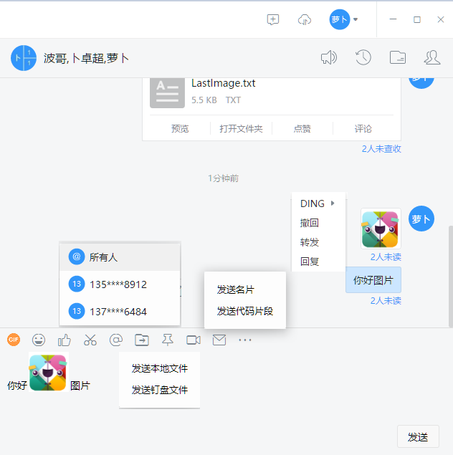
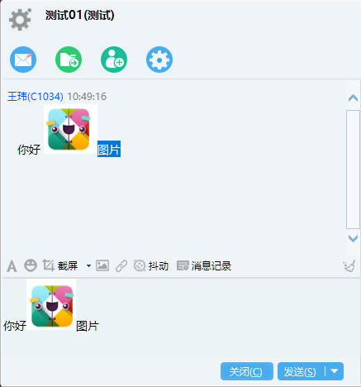

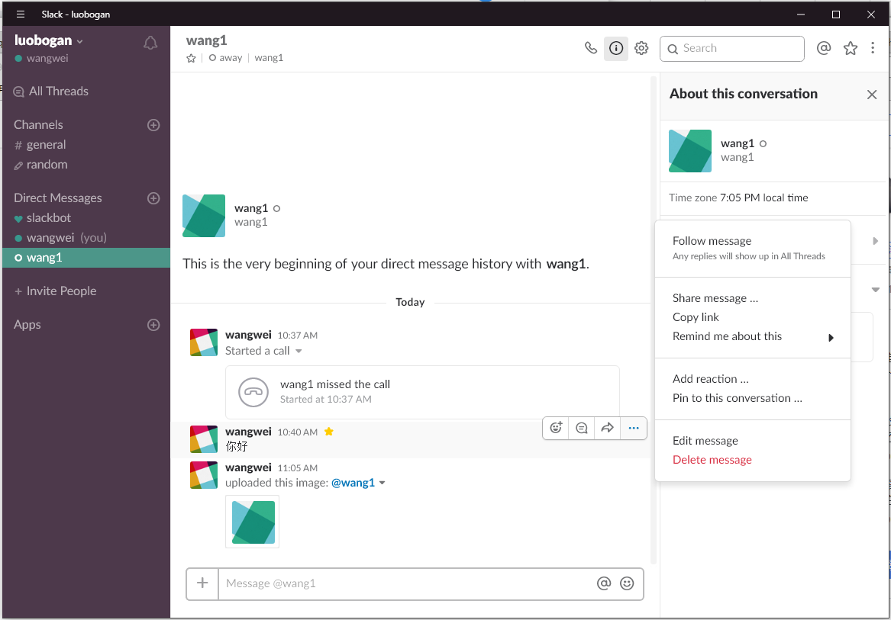

编辑框 | 图片
 | @
 | 表情
 | 文件

消息解析
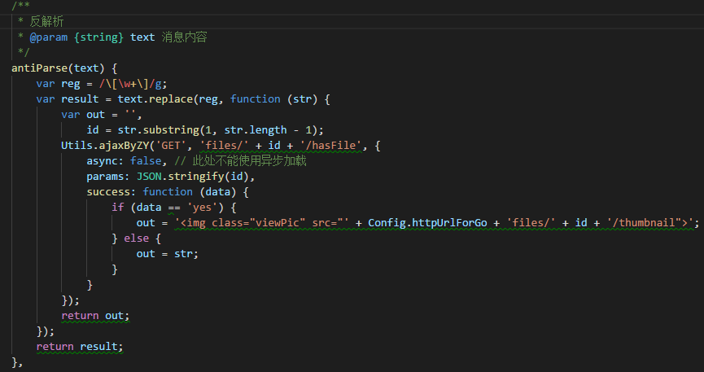
企业微信没有图文混排，但是企业微信的图片拆分，会根据图片所在的位置进行拆分，所以对于收到消息的人来说，这个差距并不大。

 | 微信网页版，图片表情，保存在本地
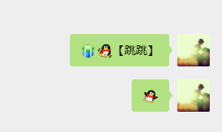

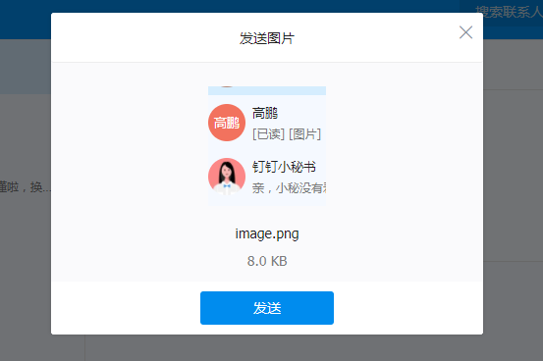

 | 网页版的钉钉与微信并没有找到那种在输入框中放图片或附件的，都是如果是图片，就直接弹出个框出来，问你是否发送
 | 网页版的QQ甚至不能发送图片

我目前用的情况是这样
存在本地的图片表情：

这个符号会对应一个表情，仿江工评论用的表情

黏贴或选择图片：

使用中括号将图片id包起来，然后反解析的时候，再调用一个服务器端的API，判断是否有这个图片

页面
企业微信PC版也变为三栏版了
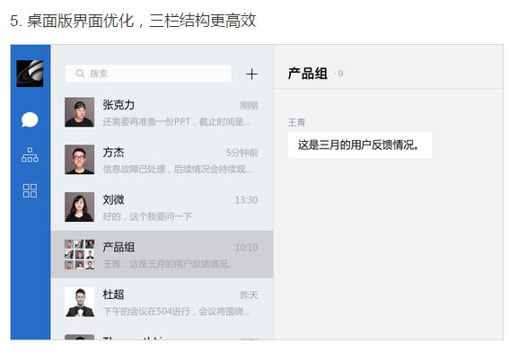

左侧 | 分三栏，顶上有搜索功能，底部有些快捷入口
 |  | 功能
第一栏 | 最近会话列表 | 展示会话过的用户
 |  | 右键弹出层重写（个人和群组的有差异）
 |  | 显示未读消息提示，头像右上角
 |  | 当有消息过来时，会自动重新排序

第二栏 | 组织结构树 | 首先结构树的展示（结构树的加载）
 |  | 重写右键事件
 |  | 单击事件（单击结构树，单击用户）
 |  | 双击事件（双击人，可直接跳转到与该人的对话）

第三栏 | 工具 | 暂未考虑

右侧 | 内容视图的切换

主要聊天视图，分为上中下三块
上 |  | 选中的会话对象显示，并能够快速发起多人会话

中，聊天内容展示区 |  | 显示用户消息，图片可以单击显示预览效果并下载原图
 |  | 右键重写
 |  | 单击用户头像，显示详细信息
 |  | 消息时间处理

下，编辑框 |  | 支持@某人、黏贴图片上传、图片表情、url识别、图片拖拽上传
 |  | 框中的图片应该使用本地的方式先去展示，万一连接出问题了，用户的体验也不至于太差

